Hilam - Arauco
Cotizador Hilam

Ingresa aquí el listado de piezas de tu proyecto |  |  |  |  |  |  |  |  | Clasificación productos
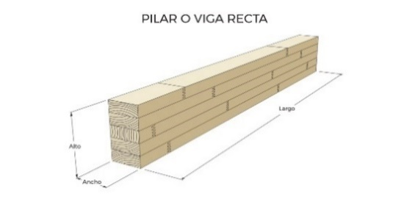
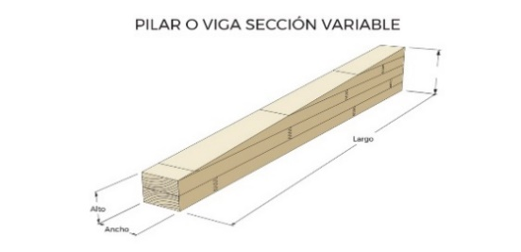
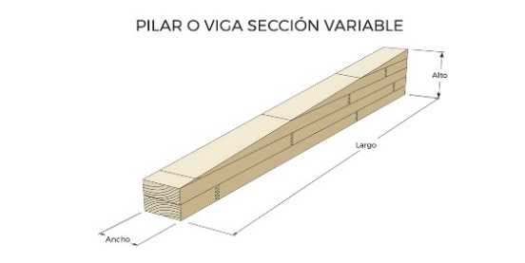
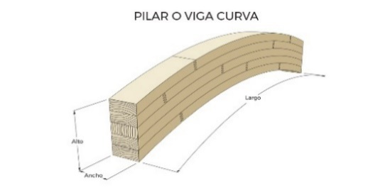
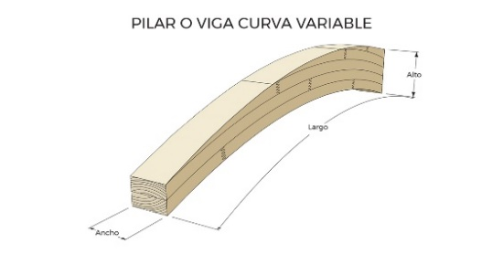

Listado de piezas Madela Laminada |  |  |  |  |  | ¿Cumple medidas comerciales? | Outputs
N° Tag | Clasificación | Piezas | Ancho (mm) | Alto (mm) | Largo (m) |  | m3 | m2

 |  |  |  |  |  |  |  |  | Escuadrías Recomendadas:
 |  |  |  |  |  |  |  |  | En Arauco, a traves de Hilam, queremos impulsar la construcción sustentable en madera, para lograrlo es fundamental transitar hacia medidas estandar que hagan más competitivo este sistema constructivo. Te invitamos a formar parte de este cambio, ayudanos a posicionar a la madera como un material de calidad y competitivo.

 |  |  |  |  |  |  |  |  |  | Sección
 |  |  |  |  |  |  |  |  |  | Tranversal |  | Ancho (mm) | Alto (mm)

 |  |  |  |  |  |  |  |  |  |  | Alto | 42 | Múltiplos de 30mm Espesor de nuestras lamelas
 |  |  |  |  |  |  |  |  |  |  |  | 50
 |  |  |  |  |  |  |  |  |  |  |  | 65
 |  |  |  |  |  |  |  |  |  |  |  | 75
 |  |  |  |  |  |  |  |  |  |  |  | 90
 |  |  |  |  |  |  |  |  |  |  |  | 105
 |  |  |  |  |  |  |  |  |  |  |  | 115
 |  |  |  |  |  |  |  |  |  |  |  | 138
 |  |  |  |  |  |  |  |  |  | Ancho |  | 185
 |  |  |  |  |  |  |  |  |  |  |  | 200
 |  |  |  |  |  |  |  |  |  |  |  | 220
 |  |  |  |  |  |  |  |  |  |  |  | 230
 |  |  |  |  |  |  |  |  |  |  |  | 240
 |  |  |  |  |  |  |  |  |  |  |  | 250
 |  |  |  |  |  |  |  |  |  |  |  | 260
 |  |  |  |  |  |  |  |  |  |  |  | 280
 |  |  |  |  |  |  |  |  |  |  |  | 300

 |  |  |  |  |  |  |  |  |  | Escuadrías recomendadas, en caso que el proyecto no permita especificar con estas medidas, tenemos la flexibilidad para producir las escuadrías que necesitas.

 |  |  |  |  |  |  |  |  |  | *sobre 200 mm, el ancho se consigue mediante vigas compuestas, especificado en NCh 2148.
 |  |  |  |  |  |  |  |  |  | ** sobre 300 mm, se requiere de un analisis más detallado por parte de alguno de nuestros ejecutivos.

